ゲーム
ゲーム | DirectX3D
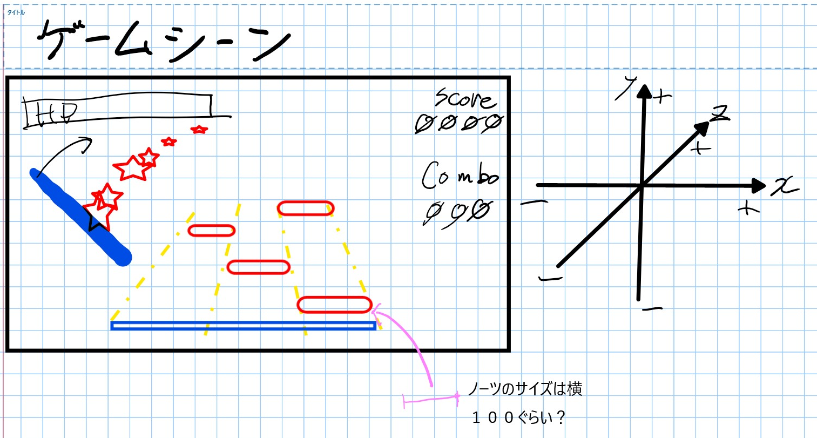
構成図 | リンク

構成要素 | ゲーム制御
 | 当たり判定
 | ノーツ | （制御） | （描画）
 | BGM
 | SE
 | UI
 | エフェクト
 | オブジェクト
 | 入力処理
 | カメラ
 | ライト

ゲーム構成図
 | 呼び出す |  |  | 生成する |  |  | HASA関係
呼ぶ側 |  | 呼ばれる側 | 作る側 |  | 作られる側 | 所有者 |  | 被所有者

 |  |  |  |  |  |  |  |  | 当たり判定
 |  |  |  |  |  |  |  |  | ノーツ
 |  |  |  |  |  |  |  |  | BGM
hitcheck
gamecontroller
 |  |  |  |  |  |  |  |  | SE
 |  |  |  |  |  |  |  |  | UI
 |  |  |  |  |  |  |  |  | エフェクト
 |  |  |  |  |  |  |  |  | オブジェクト
 |  |  |  |  |  |  |  |  | 入力処理
Note
 |  |  |  |  |  |  |  |  | カメラ
 |  |  |  |  |  |  |  |  | ライト
NoteController

NoteView

